Sheet1
STT | Tên UI | Nhóm |  | Link tham khảo
1 | Cài đặt react-native-elements | Tất cả các nhóm thực hiện, không báo cáo | Thư viện UI ứng dụng viết bằng RN | https://www.npmjs.com/package/react-native-elements
2 | Cài đặt react-native-vector-icons |  | Hỗ trợ hiển thị các icon trên các UI | https://www.npmjs.com/package/react-native-vector-icons
3 | Trình bày các bước cài đặt, chạy giả lập ứng dụng react-native (RN CLI, EXPO; Ưu tiên EXPO) | 1 | Hiển thị thông tin, dữ liệu dưới dạng chuỗi
4 | Text |  |  | https://react-native-elements.js.org/#/
 | Layout ứng dụng bằng flex box | 2 | Trình bày một số ứng dụng ví dụ việc sử dụng flex box để bố trí giao diện ứng dụng (có thể kết hợp Button để minh họa)
5 | Button
6 | Switch | 3 | Tương tác với áp qua thao tác chạm để đổi trạng thái của SW/checkbox, trả về true/false. Đề xuất ứng dụng minh hoạ
7 | Checkbox
8 | Slider | 4 | Kéo để tạo các giá trị liên tục, phù hợp cho việc thay đổi giá trị liên tục. Đề xuất ứng dụng minh hoạ
9 | Input | 5 | Nhập thông tin: chuỗi, số. Đề xuất ứng dụng minh hoạ
10 | Image | 6 | Hiển thị hình ảnh, kết hợp minh hoạ trạng thái cơ cấu chấp hành. Đề xuất ứng dụng minh hoạ
11 | Flatlist | 7 | Vẽ các thông tin trong list (danh sách)
12 | Chart | 8 | Tích hợp đồ thị vào ứng dụng, định dạng, thiết lập dữ liệu. Đề xuất ứng dụng minh hoạ
13 | Navigation (Tab) | 9 | Đa màn hình dạng tab. Đề xuất ứng dụng minh hoạ | https://reactnavigation.org/docs/getting-started/ https://reactnavigation.org/docs/bottom-tab-navigator https://reactnavigation.org/docs/drawer-navigator
14 | Navigation (Drawer) | 10 | Đa màn hình dạng ngăn kéo. Đề xuất ứng dụng minh hoạ
15 | Đọc/Ghi dữ liệu từ Firebase | 11 | Tìm hiểu các bước cấu hình giao tiếp Realtime database với React Native (sử dụng EXPO). Đề xuất ứng dụng minh hoạ

Khi cài đặt lên dự án lưu ý phải cấu hình bước sau theo hướng dẫn trong link cài đặt
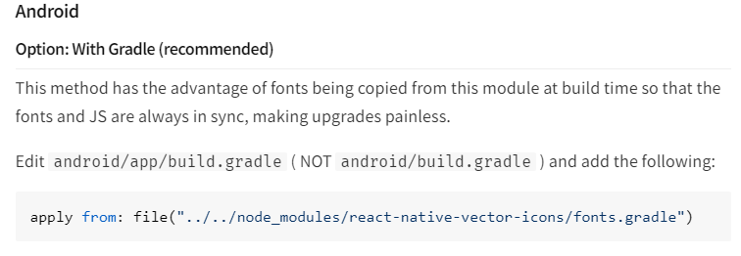

Mỗi UI cần khảo sát cú pháp vẽ ra ứng dụng, các tham số (probs) phổ biến, một số thuộc tính CSS thông dụng (trừ số 15), thực hiện một số ví dụ minh họa
Các nhóm thực hiện slide nội dung liên quan để tổ chức báo cáo trên lớp

